Sheet1
 |  |  |  |  |  | Cara Kerja KNN

1. Persiapan Data
ID | X1 | X2 | Y | Titik baru
1 | 1 | 1 | A | X1 = 6
2 | 2 | 1 | A | X2 = 5
3 | 3 | 2 | A
4 | 4 | 2 | B | 2. Pengukuran Jarak |  |  |  |  | 3. 3 - 6 Pemilihan Jumlah Tetangga (K = 3) dan identifikasi tetangga terdekat |  |  |  |  |  | 4. Visualisasi Persebaran Data (BEFORE)
5 | 5 | 3 | B | Pada tahap ini, dilakukan perhitungan jarak menggunakan
6 | 6 | 3 | B | metode Euclidean untuk menentukan kedekatan antara |  |  |  |  | # Urutkan data berdasarkan jarak dari yang terkecil |  |  |  |  |  | ID | X1 | X2 | Y
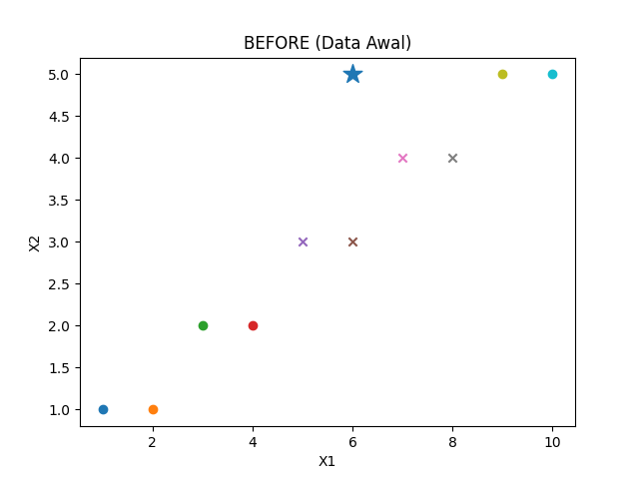
7 | 7 | 4 | A | titik data baru dengan koordinat (X1 = 6, X2 = 5) terhadap |  |  |  |  | # Tentukan 3 tetangga terdekat |  |  |  |  |  | 1 | 1 | 1 | A
8 | 8 | 4 | A | seluruh data yang ada. |  |  |  |  | ID 14 = Jarak 2 = Kelas A |  |  |  |  |  | 2 | 2 | 1 | A
9 | 9 | 5 | B |  |  |  |  |  | ID 5 = Jarak 2.236 = Kelas B |  |  |  |  |  | 3 | 3 | 2 | A
10 | 10 | 5 | A |  |  |  |  |  | ID = Jarak 2.236 = Kelas B |  |  |  |  |  | 4 | 4 | 2 | B
11 | 1 | 6 | B |  |  |  |  |  |  |  |  |  |  |  | 5 | 5 | 3 | B
12 | 2 | 6 | B | ID | X1 | X2 | Y | Jarak dari (4,5) | ID | X1 | X2 | Y | Jarak dari (4,5) |  | 6 | 6 | 3 | B
13 | 3 | 7 | A | 1 | 1 | 1 | A | 6.4031242374 | 7 | 7 | 4 | A | 1.4142135624 |  | 7 | 7 | 4 | A
14 | 4 | 7 | A | 2 | 2 | 1 | A | 5.6568542495 | 6 | 6 | 3 | B | 2 |  | 8 | 8 | 4 | A
15 | 5 | 8 | B | 3 | 3 | 2 | A | 4.2426406871 | 5 | 5 | 3 | B | 2.2360679775 |  | 9 | 9 | 5 | B
16 | 6 | 8 | B | 4 | 4 | 2 | B | 3.6055512755 | 8 | 8 | 4 | A | 2.2360679775 |  | 10 | 10 | 5 | A
17 | 7 | 9 | A | 5 | 5 | 3 | B | 2.2360679775 | 14 | 4 | 7 | A | 2.8284271247 |  | 11 | 1 | 6 | B
18 | 8 | 9 | A | 6 | 6 | 3 | B | 2 | 9 | 9 | 5 | B | 3 |  | 12 | 2 | 6 | B
19 | 9 | 10 | B | 7 | 7 | 4 | A | 1.4142135624 | 16 | 6 | 8 | B | 3 |  | 13 | 3 | 7 | A
20 | 10 | 10 | A | 8 | 8 | 4 | A | 2.2360679775 | 15 | 5 | 8 | B | 3.1622776602 | Berdasarkan perhitungan metode K-Nearest Neighbor | 14 | 4 | 7 | A
 |  |  |  | 9 | 9 | 5 | B | 3 | 4 | 4 | 2 | B | 3.6055512755 |  | 15 | 5 | 8 | B
 |  |  |  | 10 | 10 | 5 | A | 4 | 13 | 3 | 7 | A | 3.6055512755 | dengan K = 5 menggunakan Euclidean Distance, | 16 | 6 | 8 | B
 |  |  |  | 11 | 1 | 6 | B | 5.0990195136 | 10 | 10 | 5 | A | 4 | diperoleh bahwa titik baru (6,5) termasuk ke dalam | 17 | 7 | 9 | A
 |  |  |  | 12 | 2 | 6 | B | 4.1231056256 | 12 | 2 | 6 | B | 4.1231056256 | kelas B karena mayoritas tetangga terdekat | 18 | 8 | 9 | A
 |  |  |  | 13 | 3 | 7 | A | 3.6055512755 | 17 | 7 | 9 | A | 4.1231056256 | berasal dari kelas B. | 19 | 9 | 10 | B
 |  |  |  | 14 | 4 | 7 | A | 2.8284271247 | 3 | 3 | 2 | A | 4.2426406871 |  | 20 | 10 | 10 | A
 |  |  |  | 15 | 5 | 8 | B | 3.1622776602 | 18 | 8 | 9 | A | 4.472135955
 |  |  |  | 16 | 6 | 8 | B | 3 | 11 | 1 | 6 | B | 5.0990195136
 |  |  |  | 17 | 7 | 9 | A | 4.1231056256 | 2 | 2 | 1 | A | 5.6568542495 |  | Visualisasi Persebaran Data Setelah Menggunakan Model KNN (AFTER)
 |  |  |  | 18 | 8 | 9 | A | 4.472135955 | 19 | 9 | 10 | B | 5.8309518948
 |  |  |  | 19 | 9 | 10 | B | 5.8309518948 | 1 | 1 | 1 | A | 6.4031242374
Visualisasi Data KNN, K= 3 (AFTER)
 | A |  | B |  | Titik Baru
7 | 4 | 6 | 3 | 4 | 5
8 | 4 | 5 | 3
6 | 8 | 4 | 7
5 | 8 | 9 | 5
2 | 6 | 4 | 2
7 | 9 | 3 | 7
3 | 2 | 10 | 5
1 | 6
2 | 1
9 | 10
 |  |  |  | 20 | 10 | 10 | A | 6.4031242374 | 20 | 10 | 10 | A | 6.4031242374 |  | ID | X1 | X2 | Y | Jarak dari (4,5)
 |  |  |  |  |  |  |  |  |  |  |  |  |  |  | 7 | 7 | 4 | A | 1.4142135624
 |  |  |  |  |  |  |  |  |  |  |  |  |  |  | 6 | 6 | 3 | B | 2
 |  |  |  |  |  |  |  |  |  |  |  |  |  |  | 5 | 5 | 3 | B | 2.2360679775
 |  |  |  |  |  |  |  |  |  |  |  |  |  |  | 8 | 8 | 4 | A | 2.2360679775
 |  |  |  |  |  |  |  |  |  |  |  |  |  |  | 14 | 4 | 7 | A | 2.8284271247
 |  |  |  |  |  |  |  |  |  |  |  |  |  |  | 9 | 9 | 5 | B | 3
 |  |  |  |  |  |  |  |  |  |  |  |  |  |  | 16 | 6 | 8 | B | 3
 |  |  |  |  |  |  |  |  |  |  |  |  |  |  | 15 | 5 | 8 | B | 3.1622776602
 |  |  |  |  |  |  |  |  |  |  |  |  |  |  | 4 | 4 | 2 | B | 3.6055512755
 |  |  |  |  |  |  |  |  |  |  |  |  |  |  | 13 | 3 | 7 | A | 3.6055512755
 |  |  |  |  |  |  |  |  |  |  |  |  |  |  | 10 | 10 | 5 | A | 4
 |  |  |  |  |  |  |  |  |  |  |  |  |  |  | 12 | 2 | 6 | B | 4.1231056256
 |  |  |  |  |  |  |  |  |  |  |  |  |  |  | 17 | 7 | 9 | A | 4.1231056256
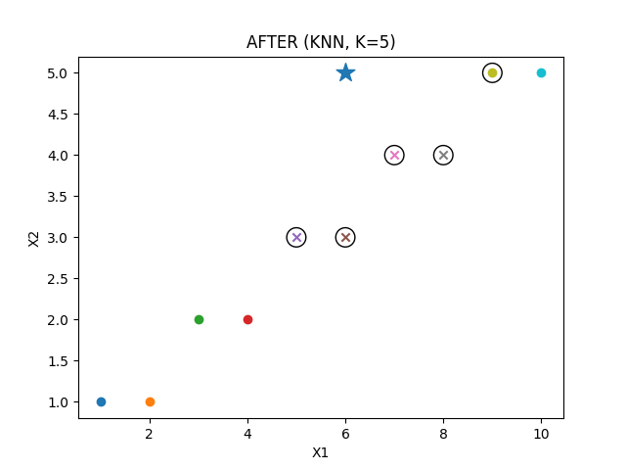
 |  |  |  |  |  |  |  |  |  |  |  |  |  |  | 3 | 3 | 2 | A | 4.2426406871
 |  |  |  |  |  |  |  |  |  |  |  |  |  |  | 18 | 8 | 9 | A | 4.472135955
 |  |  |  |  |  |  |  |  |  |  |  |  |  |  | 11 | 1 | 6 | B | 5.0990195136
 |  |  |  |  |  |  |  |  |  |  |  |  |  |  | 2 | 2 | 1 | A | 5.6568542495
 |  |  |  |  |  |  |  |  |  |  |  |  |  |  | 19 | 9 | 10 | B | 5.8309518948
 |  |  |  |  |  |  |  |  |  |  |  |  |  |  | 1 | 1 | 1 | A | 6.4031242374
 |  |  |  |  |  |  |  |  |  |  |  |  |  |  | 20 | 10 | 10 | A | 6.4031242374

